Sheet1
OOD |  |  |  | １１.プログラム機能設計書 |  |  |  |  |  |  |  |  |  |  |  |  |  |  |  |  |  |  |  |  | 3/30
システム名： web e-ラーニングシステムの提供 |  |  |  |  |  |  |  | 機能名： 利用料金請求（機能ID:U010） |  |  |  |  |  |  |  |  |  |  |  |  | 作成日： 2013/10/31 |  |  |  | 作成者： 船橋太郎

 | 【１－１．概要説明】
 |  |  | ・日付ごとに利用履歴をグラフで閲覧することができるフォーム
 |  |  | ・科目ごとに勉強時間の割合を表示

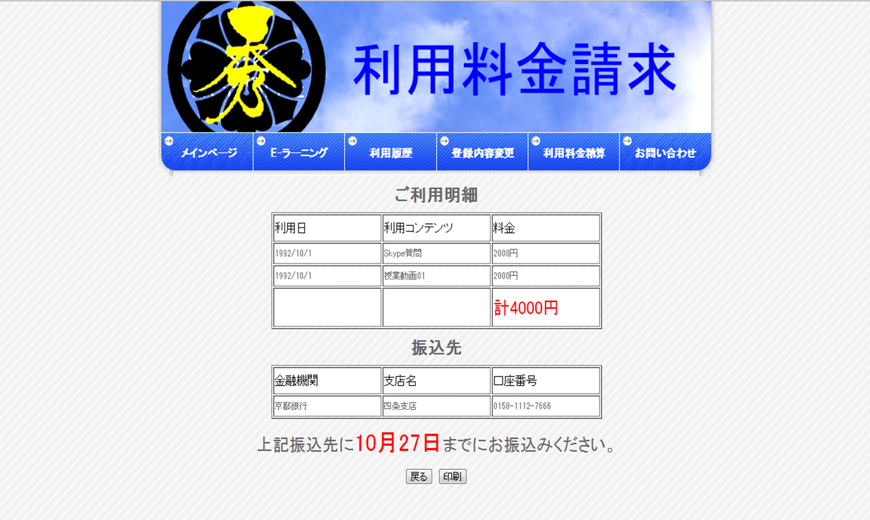
 | 【１－２．画面レイアウト定義】

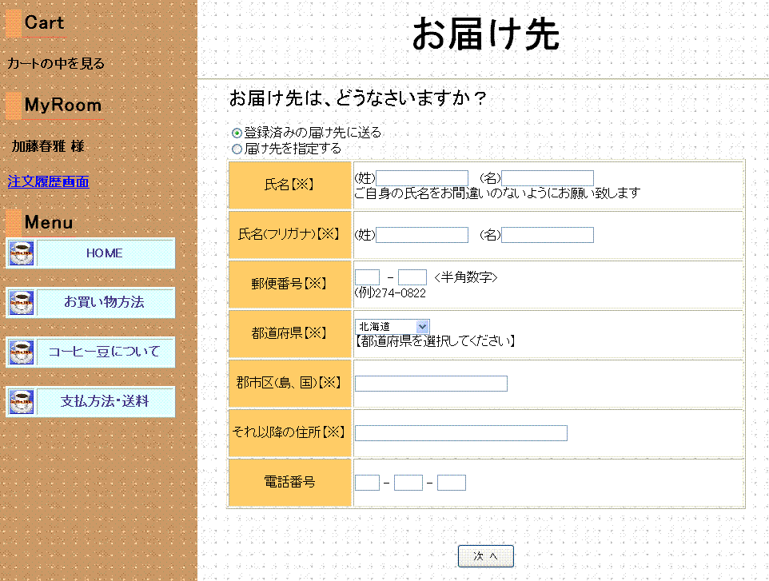

（１）
（２）
（３）
（４）

（５）
（６）

（７）
（８）
（９）
(1)
（１０）
（１１）
(2)
(3)
（１２）
（１３）
（１４）
（１５）
（１６）
(4)
(5)

（１７）
(6)
(7)
（１８）
（１９）

（２０）
(8)

（２１）
（１）
(9)
（２２）
（２）
（２３）
(10)

（３）
（２４）
(11)
(12)
(13)
（２５）

（４）
(14)

（１）
（２）

（２６）
（２７）

 | 【１－３．画面項目定義】
 |  | 番号 | 項目名 |  | 項目名（英字） | 属性 |  | 型 | 桁数 (Byte) | I/O | 必須チェック | 入力制限 |  |  |  | 表示形式 （編集仕様） | DBアクセス | 対応テーブルカラム |  | 詳細
 |  |  |  |  |  |  |  |  |  |  |  | かな | カタカナ | 英字 | 数値
 |  | (1) | 戻る |  | return | button |  | String | - | I | - | - | - | - | - | - | - | - |  | メインメニューに戻る。
 |  | （2） | 印刷 |  | insatu | button |  | String | - | I | - | - | - | - | - | - | - | - |  | 明細の印刷をする。

 | 【１－４．入力パラメータ】
 |  | なし

 | 【１－５．イベント詳細定義】
 |  |  |  |  |  |  |  |  |  |  |  |  |  |  |  |  |  |  | ＰＴ実施結果記入欄
 |  | № | イベント／条件 |  |  | サーバ処理内容 |  |  |  |  |  |  |  |  |  |  |  |  | 実施日 |  |  | 結果 | 実施日 | 結果 | 実施日 | 結果
 |  | 1 | 自画面表示時 |  |  | 【トップページから遷移した場合】
 |  |  |  |  |  |  | １．利用月の請求額、利用コンテンツを表示。

 |  |  |  |  |  |  | ２．振込先と振込期日も表示。

 |  | 2 | 戻るボタン押下時 |  |  | 【入力チェック】
 |  |  |  |  |  |  | なし
 |  |  |  |  |  | 【画面遷移】
 |  |  |  |  |  |  | ①U００４ メインメニュー

 |  |  | 印刷ボタン押下時 |  |  | 【入力チェック】
 |  |  |  |  |  |  | なし
 |  |  |  |  |  | 【画面遷移】
 |  |  |  |  |  |  | なし

 | 【１－６．DBアクセス】
 |  | なし

